상품제안서
비지니스소가죽명함지갑데스트니메탈볼펜세트 | 상품코드: F22110

 |  |  |  |  |  |  | 02-412-0044 | www.easy1.co.kr
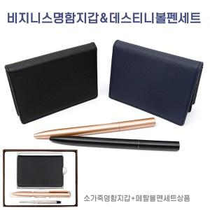

【상세/제작정보】

【인쇄/포장옵션】 | 불박 / 포장지포장

【공급단가】 | 수량 | 100~ | 300~ | 500~ | 1,000~ | 3,000~
*VAT별도 | 단가 | 17,280원 | 16,640원 | 16,000원 | 15,360원 | 14,970원

【상품 URL】 | https://dev.easy1.co.kr:443/src/goods_detail.php?gdno=22110

